業務フロー
システム名 |  |  | システム種別 |  | 基本設計書 |  | 作成者 | 作成日 | 更新者 | 更新日 | 版数
POSサーバー |  |  | POSサーバ |  |  |  | AnhDD | 2023-06-07 | DuNT | 2024-10-11 | 0.5

機能カテゴリ |  | 40_従業員設定 |  | 項目 |  | 概要設計 | 業務フロー

 | ●1_自動釣銭機

●●
画面表示
●●
モーダル表示

●●
処理機能
本来なら、処理内で分岐もあるとは思いますが、今回は、分岐処理についても、一括で処理機能と定義しています。
●●
音声ファイル

 | ●1_レジ周辺機器

セカンドディスプレイ
●●
セカンドディスプレイ画面表示
スキャナー
●●
スキャナー

スキャナー
自動釣銭機
●●
自動釣銭機
プリンター
●●

磁気カードリーダー
磁気カードリーダー
エフケイシステム 両面双方向読み取り MJR-100

 | ●外部連携

●●
API連携
本来ならDBですが、DBの意味で使用しています。
●●
他の機能への連携

●●
端末内DB
設定関連などのDB
最新
ボタン名

最新
分岐・判定

●●
他の機能部門への連携

機能概要
システム名 |  |  | システム種別 |  | 基本設計書 |  | 作成者 | 作成日 | 更新者 | 更新日 | 版数
POSサーバー |  |  | POSサーバ |  |  |  | AnhDD | 2024-05-20 | DuNT | 2024-10-11 | 0.5

機能カテゴリ |  | 40_従業員設定 |  | 項目 |  | 概要設計 | 機能概要

X1_メニュー機能
 | ●40_従業員設定 |  |  |  |  |  |  |  |  |  |  | 1
 |  |  |  |  |  |  |  |  |  |  |  | 2
 |  |  |  |  |  |  |  |  |  |  |  | 3
 |  |  |  |  |  |  |  |  |  |  |  | 4
 |  |  |  |  |  |  |  |  |  |  |  | 5
 |  |  |  |  |  |  |  |  |  |  |  | 6
 |  |  |  |  |  |  |  |  |  |  |  | 7
 |  |  |  |  |  |  |  |  |  |  |  | 8
40: 従業員設定
 |  |  |  |  |  |  |  |  |  |  |  | 9
 |  |  |  |  |  |  |  |  |  |  |  | 10
 |  |  |  |  |  |  |  |  |  |  |  | 11
 |  |  |  |  |  |  |  |  |  |  |  | 12
 |  |  |  |  |  |  |  |  |  |  |  | 13
 |  |  |  |  |  |  |  |  |  |  |  | 14
SC4001_従業員設定
 |  |  |  |  |  |  |  |  |  |  |  | 15
 |  |  |  |  |  |  |  |  |  |  |  | 16
 |  |  |  |  |  |  |  |  |  |  |  | 17
画面には以下の3つのエリアを表示する。店舗選択エリア、検索条件エリア、一覧表示エリア。
初期表示：店舗選択エリアのみ操作可能で、その他のエリアが無効になって操作不可。
検索条件エリア：店舗が選択されている場合にのみ操作可能。
共通店舗機能を実行する。複数の店舗選択可能。
 |  |  |  |  |  |  |  |  |  |  |  | 18 | 検索結果がオレンジ枠で囲まれたところに表示される。
 |  |  |  |  |  |  |  |  |  |  |  | 19
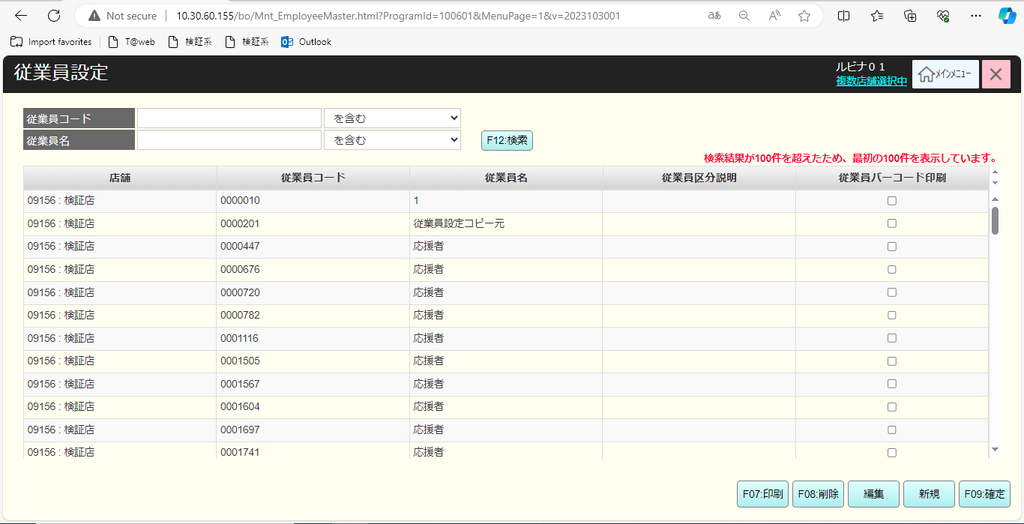
 |  |  |  |  |  |  |  |  |  |  |  | 20
画面初期化
 |  |  |  |  |  |  |  |  |  |  |  | 21
 |  |  |  |  |  |  |  |  |  |  |  | 22
 |  |  |  |  |  |  |  |  |  |  |  | 23
 |  |  |  |  |  |  |  |  |  |  |  | 24
 |  |  |  |  |  |  |  |  |  |  |  | 25
40
 |  |  |  |  |  |  |  |  |  |  |  | 26
 |  |  |  |  |  |  |  |  |  |  |  | 27
初期化の状態：NA
検索項目:
・従業員コード：最大7桁まで入力可能。
・従業員名：「を含む」、「から始まる」、「で終わる」などの検索タイプを選択できる。最大50桁まで入力可能
検索結果表示エリア：
・メッセージ表示エリア：通知メッセージ表示
· 表示列:
・店舗：表示フォーマットは「{店舗コード}:{店舗名}」
・従業員コード
・従業員名
・従業区分員説明
・従業員バーコード印刷: チェックボックス チェックを入れると、バーコード印刷機能をマークする。
ボタン・アクション：
・【F12：検索】ボタンをタッチすると、KN4001機能を実行する。検索結果表示件数には制限がない。ページングで表示し、各ページに15件を表示する。ページング共通をご参照ください。
・【F07：印刷】をタッチすると、「従業員バーコード印刷」で選択された従業員バーコードを印刷する。
・【F08：削除】をタッチすると、選択されたレコードを削除する（取り消し線） 選択されているレコードが削除済みとしてマークされている場合、削除状態をキャンセルし、そのレコードの表示を元の状態(黒いテキスト、赤い取り消し線なし）に復元する。
・[編集]ボタンをタッチすると、MD4001_従業員情報編集モーダルを表示する。
・【新規】ボタンをタッチすると、MD4002_従業員新規モーダルを表示する。
・CSV取込ボタン：従業員一覧CSVを手動で取り込む。
・[F09:確定]:
＋従業員情報の変更有（新規、削除、編集）の場合のみに有効になる。
＋タッチ時、KN4002_従業員情報保存機能を実行する。
 |  |  |  |  |  |  |  |  |  |  |  | 28
SC4001_従業員設定画面
 |  |  |  |  |  |  |  |  |  |  |  | 29
 |  |  |  |  |  |  |  |  |  |  |  | 30
 |  |  |  |  |  |  |  |  |  |  |  | 31
 |  |  |  |  |  |  |  |  |  |  |  | 32
 |  |  |  |  |  |  |  |  |  |  |  | 33
 |  |  |  |  |  |  |  |  |  |  |  | 34
F12：検索
F07：印刷
F08：削除
編集
新規
F09:確定
CSV取込
 |  |  |  |  |  |  |  |  |  |  |  | 35
 |  |  |  |  |  |  |  |  |  |  |  | 36
 |  |  |  |  |  |  |  |  |  |  |  | 37
40.5
 |  |  |  |  |  |  |  |  |  |  |  | 38
40.1
40.2
40.3
40.4
40.6
40.7
 |  |  |  |  |  |  |  |  |  |  |  | 39
 |  |  |  |  |  |  |  |  |  |  |  | 40
 |  |  |  |  |  |  |  |  |  |  |  | 41
 |  |  |  |  |  |  |  |  |  |  |  | 42
 |  |  |  |  |  |  |  |  |  |  |  | 43
 |  |  |  |  |  |  |  |  |  |  |  | 44
 |  |  |  |  |  |  |  |  |  |  |  | 45
 |  |  |  |  |  |  |  |  |  |  |  | 46
 |  |  |  |  |  |  |  |  |  |  |  | 47
 |  |  |  |  |  |  |  |  |  |  |  | 48
 |  |  |  |  |  |  |  |  |  |  |  | 49
 |  |  |  |  |  |  |  |  |  |  |  | 50
 |  |  |  |  |  |  |  |  |  |  |  | 1
 |  |  |  |  |  |  |  |  |  |  |  | 2
 |  |  |  |  |  |  |  |  |  |  |  | 3
 |  |  |  |  |  |  |  |  |  |  |  | 4
 |  |  |  |  |  |  |  |  |  |  |  | 5
 |  |  |  |  |  |  |  |  |  |  |  | 6
 |  |  |  |  |  |  |  |  |  |  |  | 7 | 追加・編集・削除などの状態を表示する。
 |  |  |  |  |  |  |  |  |  |  |  | 8
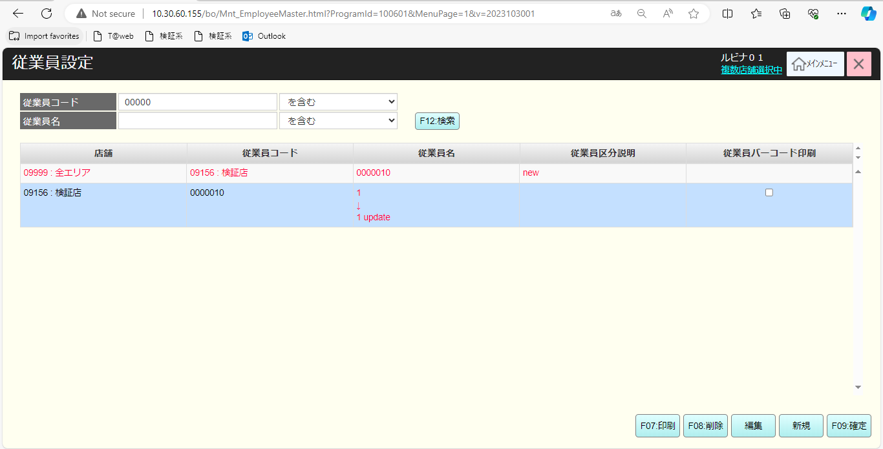
 |  |  |  |  |  |  |  |  |  |  |  | 9
 |  |  |  |  |  |  |  |  |  |  |  | 10
 |  |  |  |  |  |  |  |  |  |  |  | 11
 |  |  |  |  |  |  |  |  |  |  |  | 12
 |  |  |  |  |  |  |  |  |  |  |  | 13
 |  |  |  |  |  |  |  |  |  |  |  | 14
 |  |  |  |  |  |  |  |  |  |  |  | 15
 |  |  |  |  |  |  |  |  |  |  |  | 16
 |  |  |  |  |  |  |  |  |  |  |  | 17
 |  |  |  |  |  |  |  |  |  |  |  | 18
 | 従業員情報バリデーションチェック機能 |  |  |  |  |  |  |  |  |  |  | 19
 |  |  |  |  |  |  |  |  |  |  |  | 20
KN4003
従業員情報バリデーションチェック機能
 |  |  |  |  |  |  |  |  |  |  |  | 21
従業員情報のバリデーションチェック
・入力必須：満たさない場合、以下を含むエラーモダールを表示する。
[{エラー項目名}を入力してください。]
・最大桁数：満たさない場合、以下を含むエラーモダールを表示する。
[{項目名}の長さは{項目の最大長}桁以下にしてください。
・エラーが発生した場合、「OK」をタッチすると、最初のエラー項目にフォーカスが当たる。
 |  |  |  |  |  |  |  |  |  |  |  | 22
 |  |  |  |  |  |  |  |  |  |  |  | 23
 |  |  |  |  |  |  |  |  |  |  |  | 24
 |  |  |  |  |  |  |  |  |  |  |  | 25
満たさない
 |  |  |  |  |  |  |  |  |  |  |  | 26
満たす
 |  |  |  |  |  |  |  |  |  |  |  | 27
 |  |  |  |  |  |  |  |  |  |  |  | 28
 |  |  |  |  |  |  |  |  |  |  |  | 29
 |  |  |  |  |  |  |  |  |  |  |  | 30
MD_ERROR
バリデーションチェックエラー
 |  |  |  |  |  |  |  |  |  |  |  | 31
 |  |  |  |  |  |  |  |  |  |  |  | 32
 |  |  |  |  |  |  |  |  |  |  |  | 33
 |  |  |  |  |  |  |  |  |  |  |  | 34
はい
 |  |  |  |  |  |  |  |  |  |  |  | 35
 |  |  |  |  |  |  |  |  |  |  |  | 36
 |  |  |  |  |  |  |  |  |  |  |  | 37
40
 |  |  |  |  |  |  |  |  |  |  |  | 38
 |  |  |  |  |  |  |  |  |  |  |  | 39
 | 従業員情報一覧取得機能 |  |  |  |  |  |  |  |  |  |  | 40
 |  |  |  |  |  |  |  |  |  |  |  | 41
40.1
 |  |  |  |  |  |  |  |  |  |  |  | 42
 |  |  |  |  |  |  |  |  |  |  |  | 43
 |  |  |  |  |  |  |  |  |  |  |  | 44
KN4001
従業員情報一覧取得機能
AP4001
従業員一覧取得API
以下の検索条件で従業員一覧を取得する：
・従業員コード
・従業員名
・ログイン中のアカウント権限
 |  |  |  |  |  |  |  |  |  |  |  | 45
 |  |  |  |  |  |  |  |  |  |  |  | 46
 |  |  |  |  |  |  |  |  |  |  |  | 47
 |  |  |  |  |  |  |  |  |  |  |  | 48
 |  |  |  |  |  |  |  |  |  |  |  | 49
 |  |  |  |  |  |  |  |  |  |  |  | 50
データあり
データなし
 |  |  |  |  |  |  |  |  |  |  |  | 1
 |  |  |  |  |  |  |  |  |  |  |  | 2
 |  |  |  |  |  |  |  |  |  |  |  | 3
40
MD_ERROR
検索条件のバリデーションチェック
▪条件を満たすデータがない場合、「データが見つかりませんでした。」が表示される。
 |  |  |  |  |  |  |  |  |  |  |  | 4
 |  |  |  |  |  |  |  |  |  |  |  | 5
 |  |  |  |  |  |  |  |  |  |  |  | 6
 |  |  |  |  |  |  |  |  |  |  |  | 7
はい
 |  |  |  |  |  |  |  |  |  |  |  | 8
 |  |  |  |  |  |  |  |  |  |  |  | 9
 |  |  |  |  |  |  |  |  |  |  |  | 10
 |  |  |  |  |  |  |  |  |  |  |  | 11
 | 印刷時 |  |  |  |  |  |  |  |  |  |  | 12 | 従業員のバーコード
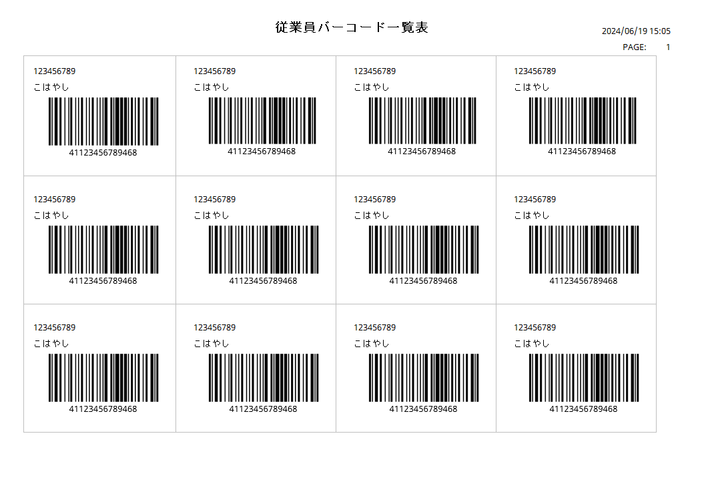

 |  |  |  |  |  |  |  |  |  |  |  | 13
40.2
 |  |  |  |  |  |  |  |  |  |  |  | 14
 |  |  |  |  |  |  |  |  |  |  |  | 15
 |  |  |  |  |  |  |  |  |  |  |  | 16
 |  |  |  |  |  |  |  |  |  |  |  | 17
従業員が選択された
従業員が選択されない
 |  |  |  |  |  |  |  |  |  |  |  | 18
 |  |  |  |  |  |  |  |  |  |  |  | 19
 |  |  |  |  |  |  |  |  |  |  |  | 20
 |  |  |  |  |  |  |  |  |  |  |  | 21
PR4001
従業員のバーコード
MD_ERROR
従業員が選択されません。
従業員が選択されない場合、「出力対象が選択されていません。」というエラーメッセージを表示する。
 |  |  |  |  |  |  |  |  |  |  |  | 22
 |  |  |  |  |  |  |  |  |  |  |  | 23
 |  |  |  |  |  |  |  |  |  |  |  | 24
はい
バーコード印刷帳票:
バーコードには以下の形式の情報が含まれている。
[41{従業員コード}468]。
・バーコード種類：コード128
・ヒューマンリーダブル値情報：[41{従業員コード}468]
 |  |  |  |  |  |  |  |  |  |  |  | 25
 |  |  |  |  |  |  |  |  |  |  |  | 26
 |  |  |  |  |  |  |  |  |  |  |  | 27
 |  |  |  |  |  |  |  |  |  |  |  | 28
 |  |  |  |  |  |  |  |  |  |  |  | 29
 | [F08: 削除」タッチ時 |  |  |  |  |  |  |  |  |  |  | 30
 |  |  |  |  |  |  |  |  |  |  |  | 31
40.3
 |  |  |  |  |  |  |  |  |  |  |  | 32
選択されているレコードが削除済みとしてマークされている場合、削除状態をキャンセルし、そのレコードの表示を元の状態(黒いテキスト、赤い取り消し線なし）に復元する。
選択されているレコードがまだ削除済みとマークされていない場合、そのレコードを一時的に削除する（赤いテキスト、赤い取り消し線付き）
 |  |  |  |  |  |  |  |  |  |  |  | 33
 |  |  |  |  |  |  |  |  |  |  |  | 34
明細行が選択された
明細行が選択されなかった
 |  |  |  |  |  |  |  |  |  |  |  | 35
 |  |  |  |  |  |  |  |  |  |  |  | 36
 |  |  |  |  |  |  |  |  |  |  |  | 37
 |  |  |  |  |  |  |  |  |  |  |  | 38
MD_ERROR
明細行が選択されていません。
・従業員が選択されない場合、「明細行が選択されていません。」というメッセージを表示する。
 |  |  |  |  |  |  |  |  |  |  |  | 39
40
 |  |  |  |  |  |  |  |  |  |  |  | 40
 |  |  |  |  |  |  |  |  |  |  |  | 41
 |  |  |  |  |  |  |  |  |  |  |  | 42
はい
 |  |  |  |  |  |  |  |  |  |  |  | 43
 |  |  |  |  |  |  |  |  |  |  |  | 44
 | 編集時 |  |  |  |  |  |  |  |  |  |  | 45 | 編集時のバリデーションチェックエラーの場合
40.4
 |  |  |  |  |  |  |  |  |  |  |  | 46
 |  |  |  |  |  |  |  |  |  |  |  | 47
 |  |  |  |  |  |  |  |  |  |  |  | 48
 |  |  |  |  |  |  |  |  |  |  |  | 49
MD_ERROR
明細行が選択されていません。
・従業員が選択されない場合、「明細行が選択されていません。」というメッセージを表示する。
 |  |  |  |  |  |  |  |  |  |  |  | 50
明細行が選択された
明細行が選択されなかった
 |  |  |  |  |  |  |  |  |  |  |  | 1
 |  |  |  |  |  |  |  |  |  |  |  | 2
 |  |  |  |  |  |  |  |  |  |  |  | 3
はい
 |  |  |  |  |  |  |  |  |  |  |  | 4
削除状態以外
削除状態
 |  |  |  |  |  |  |  |  |  |  |  | 5
 |  |  |  |  |  |  |  |  |  |  |  | 6
・従業員が選択されない場合、「明細行が選択されていません。」というメッセージを表示する。
 |  |  |  |  |  |  |  |  |  |  |  | 7
 |  |  |  |  |  |  |  |  |  |  |  | 8
MD_ERROR
削除された行は編集できません。
 |  |  |  |  |  |  |  |  |  |  |  | 9
 |  |  |  |  |  |  |  |  |  |  |  | 10
 |  |  |  |  |  |  |  |  |  |  |  | 11
MD4002_従業員編集モーダル
表示項目：
・店舗：ドロップダウン 無効。
・従業員コード: 数字 無効。
・従業員名：テキスト、入力必須。最大50桁入力可能
・従業区分員説明: テキスト, 任意。最大50桁入力可能。
ボタン・アクション：
・【戻る】ボタンをタッチすると、SC4001画面に戻る
・【更新】ボタン：
＋ダイアログを開くときは無効にする。情報変更有の場合のみに有効になる。
＋タッチ時、KN4003_従業員情報バリデーションチェック機能を実行する。以下の場合：
・バリエーションチェックがOKの場合、SC4001画面で編集された情報を表示する。編集されたレコードの文字が赤くなり、表示フォーマットは「{旧情報} -> {新規情報}」
・バリエーションチェックがNGの場合、バリエーションチェックエラーのMD_Errorを表示する。
 |  |  |  |  |  |  |  |  |  |  |  | 12
はい
 |  |  |  |  |  |  |  |  |  |  |  | 13
 |  |  |  |  |  |  |  |  |  |  |  | 14
 |  |  |  |  |  |  |  |  |  |  |  | 15
MD2010201
従業員情報編集機能
 |  |  |  |  |  |  |  |  |  |  |  | 16
 |  |  |  |  |  |  |  |  |  |  |  | 17
 |  |  |  |  |  |  |  |  |  |  |  | 18
 |  |  |  |  |  |  |  |  |  |  |  | 19
 |  |  |  |  |  |  |  |  |  |  |  | 20
 |  |  |  |  |  |  |  |  |  |  |  | 21
戻る
更新
 |  |  |  |  |  |  |  |  |  |  |  | 22
 |  |  |  |  |  |  |  |  |  |  |  | 23
 |  |  |  |  |  |  |  |  |  |  |  | 24
 |  |  |  |  |  |  |  |  |  |  |  | 25
 |  |  |  |  |  |  |  |  |  |  |  | 26
KN4003
従業員情報バリデーションチェック機能
 |  |  |  |  |  |  |  |  |  |  |  | 27
 |  |  |  |  |  |  |  |  |  |  |  | 28
 |  |  |  |  |  |  |  |  |  |  |  | 29
 |  |  |  |  |  |  |  |  |  |  |  | 30
 |  |  |  |  |  |  |  |  |  |  |  | 31
 |  |  |  |  |  |  |  |  |  |  |  | 32
バリデーションチェックのエラーがある
バリデーションチェックのエラーがない
 |  |  |  |  |  |  |  |  |  |  |  | 33
 |  |  |  |  |  |  |  |  |  |  |  | 34
 |  |  |  |  |  |  |  |  |  |  |  | 35
MD_ERROR
Message validate
 |  |  |  |  |  |  |  |  |  |  |  | 36
 |  |  |  |  |  |  |  |  |  |  |  | 37
 |  |  |  |  |  |  |  |  |  |  |  | 38
 |  |  |  |  |  |  |  |  |  |  |  | 39
はい
 |  |  |  |  |  |  |  |  |  |  |  | 40
 |  |  |  |  |  |  |  |  |  |  |  | 41
 |  |  |  |  |  |  |  |  |  |  |  | 42
 |  |  |  |  |  |  |  |  |  |  |  | 43
40
 |  |  |  |  |  |  |  |  |  |  |  | 44
 |  |  |  |  |  |  |  |  |  |  |  | 45
 |  |  |  |  |  |  |  |  |  |  |  | 46
 | 新規時 |  |  |  |  |  |  |  |  |  |  | 47 | 新規モーダル
 |  |  |  |  |  |  |  |  |  |  |  | 48
40.5
MD4002_従業員新規モーダル
表示項目：
・店舗：ドロップダウン。必須項目 選択できる店舗一覧はMD1501_店舗一覧モダールの画面に入った時に選択された一覧である。
・従業員コード: 数字
+入力必須。
+数字のみ入力可能。桁数：7 (値：0000000～9999999)
+フォーカスアウトした場合、7桁が入力されていないと、先頭に「0」を自動追加する。
・従業員名：テキスト、入力必須。最大50桁入力可能。
・従業区分員説明: テキスト, 任意。最大50桁入力可能。
ボタン・アクション：
・【戻る】ボタンをタッチすると、SC4001画面に戻る
・【登録】ボタン：
＋ダイアログを開くときは無効にする。必須フィールドに値が入力されている場合に有効になる。
＋タッチ時、KN4003_従業員情報バリデーションチェック機能を実行する。以下の場合：
‣バリエーションチェックがOKの場合、SC4001画面で最初の行に新たな従業員を追加する。新規レコードの文字が赤くなる。
‣バリエーションチェックがNGの場合、バリエーションチェックエラーのMD_Errorが表示する。
+バリデーションチェックのエラーがない場合、[KN4004_従業員重複チェック機能]を実行する。
‣従業員が存在した場合、「重複するデータが存在するため登録できません。」メッセージを表示する。
‣従業員が存在していない場合、SC4001に戻り、作成された従業員を表示する。
 |  |  |  |  |  |  |  |  |  |  |  | 49
 |  |  |  |  |  |  |  |  |  |  |  | 50
 |  |  |  |  |  |  |  |  |  |  |  | 1
 |  |  |  |  |  |  |  |  |  |  |  | 2
MD4002
従業員新規モーダル
 |  |  |  |  |  |  |  |  |  |  |  | 3
 |  |  |  |  |  |  |  |  |  |  |  | 4
 |  |  |  |  |  |  |  |  |  |  |  | 5
 |  |  |  |  |  |  |  |  |  |  |  | 6
 |  |  |  |  |  |  |  |  |  |  |  | 7
 |  |  |  |  |  |  |  |  |  |  |  | 8
戻る
登録
 |  |  |  |  |  |  |  |  |  |  |  | 9
 |  |  |  |  |  |  |  |  |  |  |  | 10
 |  |  |  |  |  |  |  |  |  |  |  | 11
 |  |  |  |  |  |  |  |  |  |  |  | 12
 |  |  |  |  |  |  |  |  |  |  |  | 13
KN4003
従業員情報バリデーションチェック機能
 |  |  |  |  |  |  |  |  |  |  |  | 14
 |  |  |  |  |  |  |  |  |  |  |  | 15
 |  |  |  |  |  |  |  |  |  |  |  | 16
 |  |  |  |  |  |  |  |  |  |  |  | 17
 |  |  |  |  |  |  |  |  |  |  |  | 18
 |  |  |  |  |  |  |  |  |  |  |  | 19
バリデーションチェックのエラーがある
バリデーションチェックのエラーがない
 |  |  |  |  |  |  |  |  |  |  |  | 20
 |  |  |  |  |  |  |  |  |  |  |  | 21
 |  |  |  |  |  |  |  |  |  |  |  | 22
MD_ERROR
Message validate
KN4004
従業員重複チェック
AP4003
従業員重複チェックAPI
 |  |  |  |  |  |  |  |  |  |  |  | 23
 |  |  |  |  |  |  |  |  |  |  |  | 24
 |  |  |  |  |  |  |  |  |  |  |  | 25
 |  |  |  |  |  |  |  |  |  |  |  | 26
はい
 |  |  |  |  |  |  |  |  |  |  |  | 27
 |  |  |  |  |  |  |  |  |  |  |  | 28
重複あり
重複なし
 |  |  |  |  |  |  |  |  |  |  |  | 29
 |  |  |  |  |  |  |  |  |  |  |  | 30
 |  |  |  |  |  |  |  |  |  |  |  | 31
MD_ERROR
Message validate
 |  |  |  |  |  |  |  |  |  |  |  | 32
 |  |  |  |  |  |  |  |  |  |  |  | 33
 |  |  |  |  |  |  |  |  |  |  |  | 34
 |  |  |  |  |  |  |  |  |  |  |  | 35
はい
 |  |  |  |  |  |  |  |  |  |  |  | 36
 |  |  |  |  |  |  |  |  |  |  |  | 37
 |  |  |  |  |  |  |  |  |  |  |  | 38
 |  |  |  |  |  |  |  |  |  |  |  | 39
 |  |  |  |  |  |  |  |  |  |  |  | 40
40
 |  |  |  |  |  |  |  |  |  |  |  | 41
 |  |  |  |  |  |  |  |  |  |  |  | 42
 |  |  |  |  |  |  |  |  |  |  |  | 43
 | 従業員情報保存機能 |  |  |  |  |  |  |  |  |  |  | 44
 |  |  |  |  |  |  |  |  |  |  |  | 45
40.6
 |  |  |  |  |  |  |  |  |  |  |  | 46
 |  |  |  |  |  |  |  |  |  |  |  | 47 | 新規時のバリデーションチェックエラーの場合
 |  |  |  |  |  |  |  |  |  |  |  | 48
KN4002
従業員情報保存
AP4002
従業員情報一覧保存API
画面で表示される状態で従業員を保存する。2人のユーザーが同じ従業員を操作している場合 (従業員コードに基づいて従業員を識別)
_削除された従業員を編集：従業員を新規作成する。
_新規従業員の作成: 情報が間違った場合、編集作業と同様
_削除された従業員を削除: 何も処理しない
 |  |  |  |  |  |  |  |  |  |  |  | 49
 |  |  |  |  |  |  |  |  |  |  |  | 50
 |  |  |  |  |  |  |  |  |  |  |  | 1
 |  |  |  |  |  |  |  |  |  |  |  | 2
 |  |  |  |  |  |  |  |  |  |  |  | 3
 |  |  |  |  |  |  |  |  |  |  |  | 4
成功
失敗
 |  |  |  |  |  |  |  |  |  |  |  | 5
 |  |  |  |  |  |  |  |  |  |  |  | 6
 |  |  |  |  |  |  |  |  |  |  |  | 7
MD_ERROR
処理エラー
 |  |  |  |  |  |  |  |  |  |  |  | 8
▪処理エラーの場合は、APIから返された情報をもとにエラー内容を報告する。
 |  |  |  |  |  |  |  |  |  |  |  | 9
 |  |  |  |  |  |  |  |  |  |  |  | 10
40
 |  |  |  |  |  |  |  |  |  |  |  | 11
はい
 |  |  |  |  |  |  |  |  |  |  |  | 12
 |  |  |  |  |  |  |  |  |  |  |  | 13
 |  |  |  |  |  |  |  |  |  |  |  | 14
 | CSV取込機能 |  |  |  |  |  |  |  |  |  |  | 15
 |  |  |  |  |  |  |  |  |  |  |  | 16
40.7
 |  |  |  |  |  |  |  |  |  |  |  | 17
以下のフォーマットファイルのバリデーションチェックを行う。
CSV
 |  |  |  |  |  |  |  |  |  |  |  | 12
 |  |  |  |  |  |  |  |  |  |  |  | 13
KN4004
csvファイルバリデーションチェック機能
 |  |  |  |  |  |  |  |  |  |  |  | 18
 |  |  |  |  |  |  |  |  |  |  |  | 19
 |  |  |  |  |  |  |  |  |  |  |  | 20
 |  |  |  |  |  |  |  |  |  |  |  | 21
 |  |  |  |  |  |  |  |  |  |  |  | 22
▪形式が不正な場合、取込ファイル形式は正しくありません。
 |  |  |  |  |  |  |  |  |  |  |  | 23
成功
失敗
 |  |  |  |  |  |  |  |  |  |  |  | 24
 |  |  |  |  |  |  |  |  |  |  |  | 18 | 新規時のバリデーションチェックエラーの場合
 |  |  |  |  |  |  |  |  |  |  |  | 19
KN4005
従業員情報CSV取込
AP4004
従業員一覧取込API
従業員情報一覧をCSVファイルに保存する。
 |  |  |  |  |  |  |  |  |  |  |  | 20
 |  |  |  |  |  |  |  |  |  |  |  | 21
 |  |  |  |  |  |  |  |  |  |  |  | 22
MD_ERROR
処理エラー
 |  |  |  |  |  |  |  |  |  |  |  | 23
 |  |  |  |  |  |  |  |  |  |  |  | 24
 |  |  |  |  |  |  |  |  |  |  |  | 25
 |  |  |  |  |  |  |  |  |  |  |  | 26
はい
 |  |  |  |  |  |  |  |  |  |  |  | 27
 |  |  |  |  |  |  |  |  |  |  |  | 28
 |  |  |  |  |  |  |  |  |  |  |  | 29
 |  |  |  |  |  |  |  |  |  |  |  | 30
 |  |  |  |  |  |  |  |  |  |  |  | 31
40
 |  |  |  |  |  |  |  |  |  |  |  | 32
 |  |  |  |  |  |  |  |  |  |  |  | 33
 |  |  |  |  |  |  |  |  |  |  |  | 34
 |  |  |  |  |  |  |  |  |  |  |  | 35
 |  |  |  |  |  |  |  |  |  |  |  | 36
 |  |  |  |  |  |  |  |  |  |  |  | 37

